Arkusz1
Załącznik 1a do SWZ- dot. Część I - Wykaz opon dla Oczyszczania Miasta
Lp. | Nazwa | Producent | Model | Razem szt. | cena za szt. | wartość netto (kol.5 x kol. 6) | podatek VAT (23%) | Wartość brutto | Klasa Efektyności Paliwoej | Klasa Przyczepności na Mokrym | Wartość Hałasu | Indeks Prędkości | Indeks Nośności | Zdjęcie
1 | 2 | 3 | 4 | 5 | 6 | 7 | 8 | 9 | 10 | 11 | 12 | 13 | 14 | 15
1 | Opona bezdętkowa wielosezonowa 235/65/R16C Przeznaczenie auto dostawcze | LASSA | MULTIWAYS-C | 10 |  | 0.00 | 0.00 | 0.00 | Nie gorsza niż C | Nie gorsza niż B | nie większa niż 74 DB | N | 121/119 | 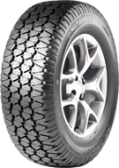
2 | Opona bezdętkowa wielosezonowa 185/75R/16C Przeznaczenie auto dostawcze | LASSA | MULTIWAYS-C | 4 |  | 0.00 | 0.00 | 0.00 | Nie gorsza niż F | Nie gorsza niż C | nie większa niż 73 DB | R | 104/102
3 | Opona bezdętkowa wielosezonowa 195/65 R16 C | LASSA | MULTIWAYS-C | 4 |  | 0.00 | 0.00 | 0.00 | Nie gorsza niż C | Nie gorsza niż C | nie większa niż 70DB | V | 95
4 | Opona bezdętkowa wielosezonowa 185/75/R14C Przeznaczenie auto dostawcze | LASSA | MULTIWAYS-C | 4 |  | 0.00 | 0.00 | 0.00 | Nie gorsza niż F | Nie gorsza niż C | nie większa niż 73DB | R | 104/102
5 | Opona bezdętkowa wielosezonowa 185/65/R15 C Przeznaczenie auto dostawcze | LASSA | MULTIWAYS-C | 4 |  | 0.00 | 0.00 | 0.00 | Nie gorsza niż C | Nie gorsza niż C | nie większa niż 70DB | V | 92 | 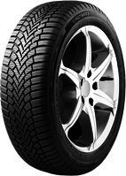
6 | Opona bezdętkowa wielosezonowa 165/R13 Przeznaczenie auto dostawcze | LASSA | MULTIWAS 2 | 4 |  | 0.00 | 0.00 | 0.00 | Nie gorsza niż F | Nie gorsza niż B | nie większa niż 70DB | T | 91
7 | Opona bezdętkowa 315/80R/22,5 156/15K Przeznacznie auto ciężarowe oś napędowa | GITI | GDR 655+ | 34 |  | 0.00 | 0.00 | 0.00 | Nie gorsza niż D | Nie gorsza niż C | nie większa niż 74DB | M | 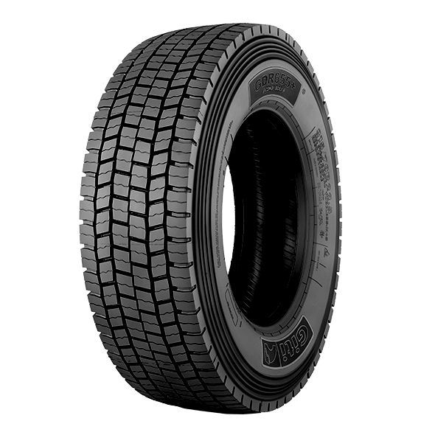 154/150
8 | Opona bezdętkowa 315/80R/22,5 156/15K Przeznacznie auto cięzarowe oś prowadząca | GITI | GSR 225 | 30 |  | 0.00 | 0.00 | 0.00 | Nie gorsza niż C | Nie gorsza niż B | nie większa niż 71DB | M | 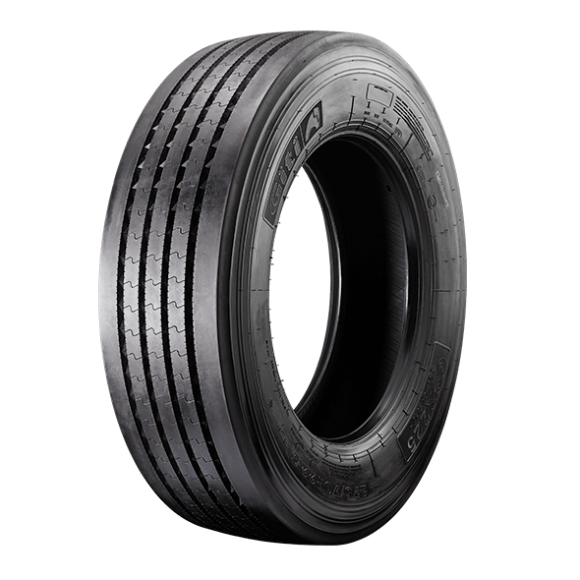 158/150
9 | Opona dętkowa 11,5/80-15,3 Przeznaczenie przyczepa rolnicza | ALLIANCE | VALUE PLU | 2 |  | 0.00 | 0.00 | 0.00 |  |  |  | A6 | 145/141
10 | Opona dętkowa 10,0/75-15,3 Przeznaczenie przyczepa | ALLIANCE | VALUE PLU | 2 |  | 0.00 | 0.00 | 0.00 |  |  |  | A6 | 136/132
11 | Opona bezdętkowa 20 x10.00-10 97 A4 6PR | KENDA | K500 | 2 |  | 0.00 | 0.00 | 0.00 |  |  |  | A4 | 99
12 | Opona 265/70 R 19,5 (przód) | HANKOOK | AH35 | 2 |  | 0.00 | 0.00 | 0.00 | Nie gorsza niż C | Nie gorsza niż C | nie większa niż 67DB | M | 140/138
13 | Opona 265/70 R 19,5 (tył) | HANKOOK | DH 35 | 2 |  | 0.00 | 0.00 | 0.00 | Nie gorsza niż D | Nie gorsza niż B | nie większa niż 73DB | M | 140/138
14 | Opona 10R 22,5 | GITI | GAL817 | 2 |  | 0.00 | 0.00 | 0.00 | Nie gorsza niż C | Nie gorsza niż B | nie większa niż 73DB | K | 144/138 | 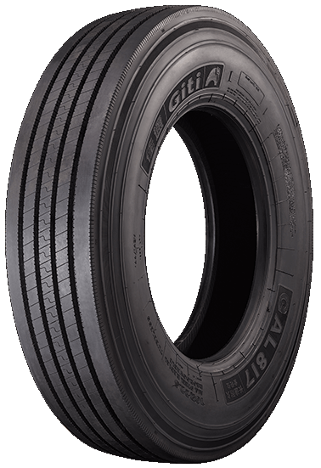
15 | Opona 10R 22,5 | GITI | GAL817 | 2 |  | 0.00 | 0.00 | 0.00 | Nie gorsza niż C | Nie gorsza niż B | nie większa niż 73DB | K | 144/142
16 | Opona wielosezonowa 225/75R 16C | LASSA | MULTIWAYS-C | 4 |  | 0.00 | 0.00 | 0.00 | Nie gorsza niż D | Nie gorsza niż B | nie większa niż 71DB | R | 121
17 | Opona 265/70 R 17,5 przód | HANKOOK | AH35 | 2 |  | 0.00 | 0.00 | 0.00 | Nie gorsza niż C | Nie gorsza niż C | nie większa niż 67DB | M | 140/138
18 | Opona 265/70 R 17,5 tył | HANKOOK | DH35 | 2 |  | 0.00 | 0.00 | 0.00 | Nie gorsza niż D | Nie gorsza niż C | nie większa niż 73DB | M | 140/138
20 | Opona rolnicza ciągnik Koiti TYL 340/85 R 28 | PETLAS | TA 110 | 2 |  | 0.00 | 0.00 | 0.00 |  |  |  | A8 | 127
21 | Opona bezdętkowa wielosezonowa 195/65R/15 95T XL | LASSA | MULTIWAYS 2 | 2 |  | 0.00 | 0.00 | 0.00 | Nie gorsza niż C | Nie gorsza niż C | nie większa niż 70DB | V | 95
22 | Opona 360/70/R24 przeznaczenie ciągnik rolniczy | TAURUS | PINT 70 | 2 |  | 0.00 | 0.00 | 0.00 |  |  |  | A8 | 122
23 | Opona 480/70/R34 przeznaczenie ciągnik rolniczy | TAURUS | PINT 70 | 2 |  | 0.00 | 0.00 | 0.00 |  |  |  | A8 | 143
24 | Opona 14,9-28 przeznaczenie ciągnik rolniczy | CULTOR | ASAGRI 19 | 2 |  | 0.00 | 0.00 | 0.00 |  |  |  | A6 | 130
25 | Opona 6.00-16 przeznaczenie ciągnik rolniczy | CULTOR | AS FRONT 04 | 2 |  | 0.00 | 0.00 | 0.00 |  |  |  | A8 | 88
26 | Opona 7.00 R 12 | CONTINENTAL | RT20 | 2 |  | 0.00 | 0.00 | 0.00 |  |  |  | A5 | 136
27 | Opna 250 /75 R 12 | CONTINENTAL | RT20 | 2 |  | 0.00 | 0.00 | 0.00 |  |  |  | A5 | 152
28 | Opona 10 -16,5 NHS | GALAXY | BEEFY R4 | 2 |  | 0.00 | 0.00 | 0.00 |  |  |  | A2 | 134
29 | Opona 23x8,50-12 | KENDA | K-500 | 2 |  | 0.00 | 0.00 | 0.00 |  |  |  | A4 | 99
30 | Opona wielosezonowa 195/75 R16 C | LASSA | MULTIWAYS-C | 2 |  | 0.00 | 0.00 | 0.00 | Nie gorsza niż E | Nie gorsza niż B | nie większa niż 72DB | Q | 110
31 | Opona wielosezonowa 265/70 R15 C 112 T | LASSA | COMPETUS AT2 | 2 |  | 0.00 | 0.00 | 0.00 | Nie gorsza niż E | Nie gorsza niż C | nie większa niż 72DB | T | 112
32 | Opona wielosezonowa 205/55 R16 | MICHELIN | CROSSCLIMATE 2 | 2 |  | 0.00 | 0.00 | 0.00 | Nie gorsza niż C | Nie gorsza niż B | nie większa niż 69DB | W | 91
33 | Opona wielosezonowa 195/R14 C | LASSA | MULTIWAYS-C | 2 |  | 0.00 | 0.00 | 0.00 | Nie gorsza niż F | Nie gorsza niż B | nie większa niż 72DB | Q | 106/104
Razem |  |  |  |  |  | 0.00 | 0.00 | 0.00

 | Uwaga : Wartość netto i brutto z załącznika 1a należy przenieść do formularza ofertowego dot. oferty dla część I. Szczegółowa wycene należy dołaczyć do formularza

